Трикотаж
 |  |  |  | info@likadress.ru | К оплате: | 0.00 руб
 |  | Прайс-каталог | 8-800-250-95-37

 |  | производителя трикотажа LikaDress.ru |  | ул. Наговицыной-Икрянистовой, д. 6
 |  | 28.10.2019 3:03 |  | г. Иваново, Россия, 153002
Фотография | Артикул | Название | Ссылка на сайт | Размер | Цена | Заказ, шт | Сумма
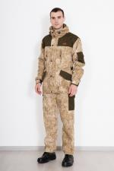 | 6065 | Костюм Вожак pincode beige Арт. 6065 | https://likadress.ru/catalog/~kostyum_vozhak_pincode_beige_6065 | 176-48-50 | 2,250.00 руб | 0 | 0.00 руб

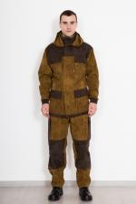 | 6064 | Костюм Полигон тиси Арт. 6064 | https://likadress.ru/catalog/~kostyum_poligon_tisi_6064 | 176-56-58 | 1,600.00 руб | 0 | 0.00 руб

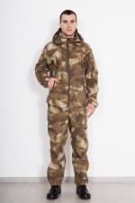 | 6063 | Костюм Форест mox grey Арт. 6063 | https://likadress.ru/catalog/~kostyum_forest_mox_grey_6063 | 176-48-50 | 2,350.00 руб | 0 | 0.00 руб

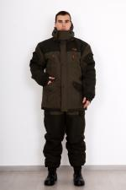 | 5563 | Костюм Горка NEW Исландия Арт. 5563 | https://likadress.ru/catalog/~kostyum_gorka_new_islandiya_5563 | 176-52-54 | 6,330.00 руб | 0 | 0.00 руб

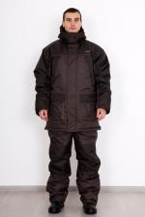 | 5554 | Костюм Арктика Арт. 5554 | https://likadress.ru/catalog/~kostyum_arktika_5554 | 176-48-50 | 5,660.00 руб | 0 | 0.00 руб

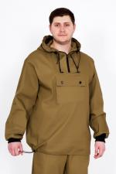 | 5204 | Костюм Противоэнцефалитный Арт. 5204 | https://likadress.ru/catalog/~kostyum_protivoencefalitnyj_5204 | 176-48-50 | 970.00 руб | 0 | 0.00 руб
 |  |  |  | 176-56-58 | 970.00 руб | 0 | 0.00 руб
 |  |  |  | 188-60-62 | 1,020.00 руб | 0 | 0.00 руб
 |  |  |  | 188-48-50 | 970.00 руб | 0 | 0.00 руб
 |  |  |  | 176-60-62 | 1,020.00 руб | 0 | 0.00 руб

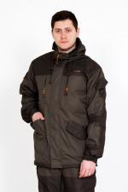 | 3541 | Костюм Вожак-таслан Арт. 3541 | https://likadress.ru/catalog/~kostyum_vozhak_taslan_3541 | 176-44-46 | 3,350.00 руб | 0 | 0.00 руб
 |  |  |  | 176-48-50 | 3,350.00 руб | 0 | 0.00 руб
 |  |  |  | 188-48-50 | 3,350.00 руб | 0 | 0.00 руб
 |  |  |  | 176-52-54 | 3,350.00 руб | 0 | 0.00 руб
 |  |  |  | 188-60-62 | 3,400.00 руб | 0 | 0.00 руб

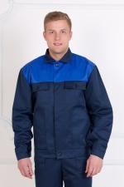 | 2385 | Костюм Механик Арт. 2385 | https://likadress.ru/catalog/~kostyum_mexanik_2385 | 176-44-46 | 830.00 руб | 0 | 0.00 руб

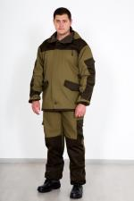 | 2271 | Костюм Горка-3 на флисе Арт. 2271 | https://likadress.ru/catalog/~kostyum_gorka_3_na_flise_2271 | 176-48-50 | 2,700.00 руб | 0 | 0.00 руб
 |  |  |  | 176-44-46 | 2,700.00 руб | 0 | 0.00 руб

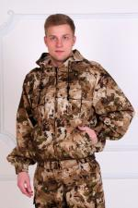 | 1787 | Костюм Десант Арт. 1787 | https://likadress.ru/catalog/~kostyum_desant_1787 | 176-44-46 | 1,550.00 руб | 0 | 0.00 руб
 |  |  |  | 188-56-58 | 1,550.00 руб | 0 | 0.00 руб
 |  |  |  | 188-52-54 | 1,550.00 руб | 0 | 0.00 руб

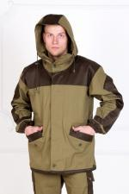 | 1786 | Костюм Горка-3 Арт. 1786 | https://likadress.ru/catalog/~kostyum_gorka_3_1786 | 176-44-46 | 2,250.00 руб | 0 | 0.00 руб
 |  |  |  | 176-52-54 | 2,250.00 руб | 0 | 0.00 руб

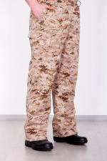 | 1785 | Брюки Перевал Арт. 1785 | https://likadress.ru/catalog/~bryuki_pereval_1785 | 176-44-46 | 360.00 руб | 0 | 0.00 руб
 |  |  |  | 188-48-50 | 360.00 руб | 0 | 0.00 руб

 | 681 | Рубашка охранника Арт. 681 | https://likadress.ru/catalog/~rubashka_oxrannika_681 | 39 | 290.00 руб | 0 | 0.00 руб

 | 495 | Жилет мужской Арт. 495 | https://likadress.ru/catalog/~zhilet_muzhskoj_495 | 176-44-46 | 710.00 руб | 0 | 0.00 руб

 | 303 | Костюм Рабочий КМФ Арт. 303 | https://likadress.ru/catalog/~kostyum_rabochij_kmf_303 | 188-48-50 | 620.00 руб | 0 | 0.00 руб

